CHERI-M1 英文版
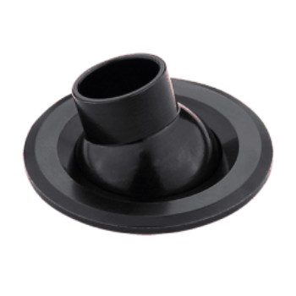
LIGHT&ESSENCE
LIGHTING SPECIFICATION
PRODUCT: | LED MINI SPOT LIGHT
LOCATION: | INTERIOR
MODEL NO: | CHERI-M1
LAMP TYPE: | LED 2W/M, 2700K/3000K/4000K/5000K
EA: | REMOTE DRIVER
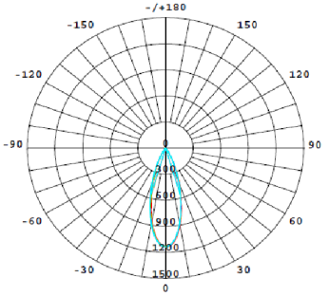
SIZE: | W48mm ， cut out：40mm
FINISH: | SILVER ANODISED/POWDER COATING
BEAM ANGLE: | 25°
CRI: | 90
INPUT VOLTAGE: | AC 220-240V
IP RATING: | IP20
ORIGIN: | CHINA
REMARK:

